Evidencia HU-A01
Nombre del caso de prueba: Verificar estar logueado correctamente con el rol "COCINERO"
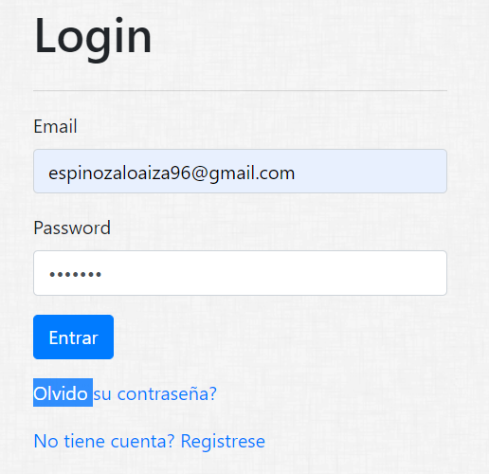

Nombre del caso de prueba: Obtener Pedido

